E-Rモデル エンティティ一覧
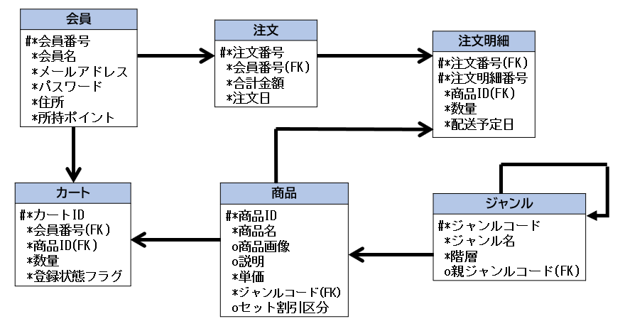
E-R図
システム名 |  | 販売管理システム |  | 作成者 | 志水凜
工程名 |  | システム設計 |  | 作成日付 | 2022-10-21
ドキュメント名 |  | 販売管理システム データベース設計書 |  | バージョン | v2.1
E-R図ID |  | ER001 |  | 更新者 | 志水凜
概要 |  | 販売管理システムにおけるデータモデルを示す |  | 更新日付 | 2022/12/08

エンティティ一覧
No. | 論理エンティティ名 | 物理エンティティ名 | エンティティ種別 | 定義
1 | 会員 | users | マスター | 会員情報を定義
2 | ジャンル | genres | マスター | ジャンル情報を定義
3 | 商品 | items | マスター | 商品情報を定義
4 | カート | carts | イベント | カート情報を定義
5 | 注文 | orders | イベント | 注文情報を定義
6 | 注文明細 | orderdetails | イベント | 注文明細情報を定義

E-Rモデル図

